激活码管理
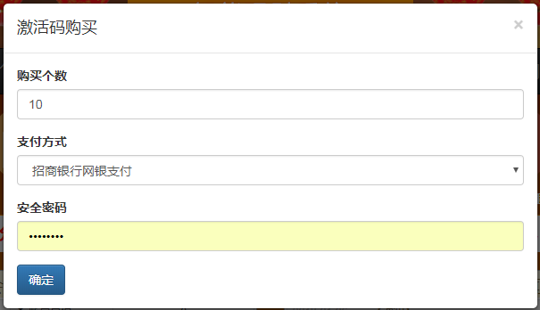
激活码购买 | 页面规则
 | 1、支付方式通过选择进行展现
 | 2、激活码购买确定时先验证安全密码的是否正确
 | 3、激活码类型在后台设置，分为不同类型金额

激活码管理

会员激活

注入资金
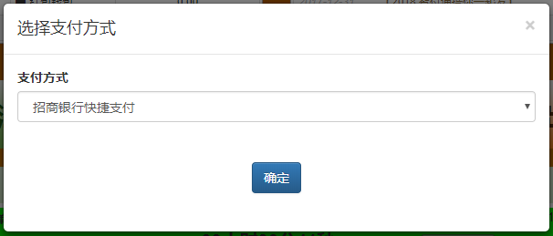
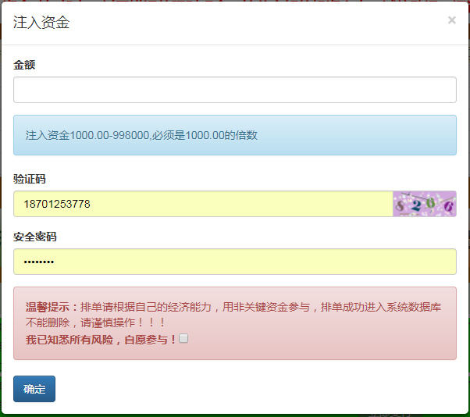
注入资金 | 页面规则
 | 1、注入资金必须是1000的倍数，其中1000是由后台进行设置；
 | 2、注入资金提交时校验验证码、安全密码是否正确；
 | 3、提交前必须选择勾选同意；
 | 4、点击支付确认后，调整到收银台

 | 订单状态
 | 等待支付预付款
 | 等待支付尾款
 | 队列等待 | 保存期
 | 资金回流中
 | 回流完毕
 | 已完成

注入资金列表

注入资金支付

